Readme
【記入方法】
D2セルで「登録」と「更新」を選んでから必須項目を全て埋めて下さい。

【必須情報】
アカウントID、リスト名、箱、条件①、組合せリスト名①
【任意】
リストの説明(任意)

・条件が複数ある場合は、箱～組合せリスト名までの3項目を埋めて追加して下さい。

【箱について】
・条件を区切る為の設定
例.下記の場合だと
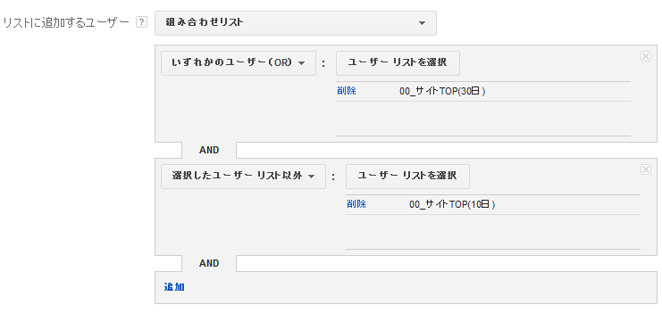

箱①

箱②

【注意事項】
・プルダウンで選択出来る名称以外は設定しないでください。
└大文字・小文字の違いでもシステムに読み込めません。
・100行目以降に設定する場合は登録された箇所まで全て罫線を引いてください。(B列～AW列まで)
└罫線で読み込み箇所を決めています。引かれていない場合は読み込みエラーが発生します。
不要な行は削除してもらうと処理が速くなります。
・各シートの追加・削除は禁止です。
・セル参照(例 =F291&_5日)を使用したデータが含まれているとエラーになります。
└セル参照を使用したい場合は、最終的に"値貼付けしたデータ"を取り込むようにしてください。

【エラー詳細】
表示内容：[NotEmptyError.EMPTY_LIST @ operations[0].operand.rules[0].ruleOperands]
エラー内容：組合せる為のリストが見つかりません。
対応方法：エラーが出たリストを確認して下さい。

表示内容：Not Found
エラー内容：APIエラー
対応方法：再度、設定して送信して下さい。何回やってもダメな場合は問合せにてご連絡下さい。

表示内容：[UserListError.NAME_ALREADY_USED @ operations[0].operand.name]
エラー内容：同じ名前のリスト名が使用されています。
対応方法：登録するリスト名やリストが既に登録されていないか確認して下さい

表示内容：Invalid value.
エラー内容：登録内容に不備があります
対応方法：登録する条件を見直してください。

表示内容：[InternalApiError.UNEXPECTED_INTERNAL_API_ERROR @ com.google.ads.api.services.common.error.InternalApiError
エラー内容：媒体側にて何らかのエラーが発生し処理が失敗しています
対応方法：再度実行してみてください

表示内容：[UserListError.INVALID_RULE_CHANGE @ operations[0].operand.isEligibleForSearch]
エラー内容：登録内容に不備があるため一部登録できていないルール・組み合わせがあります
対応方法：登録内容を再度ご確認ください。本エラー箇所が媒体管理画面から手動で登録できないか確認してみてことをオススメします。

